Texto
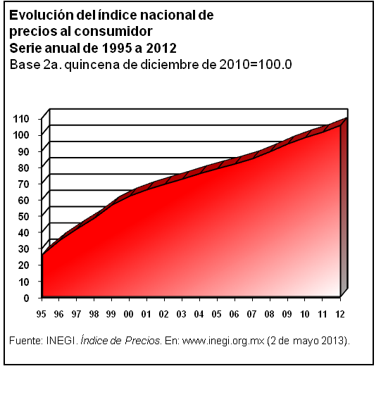
16. Comercio

Este capítulo integra estadísticas generadas por la Encuesta Mensual sobre Establecimientos Comerciales (EMEC) e incluye los índices de compras y ventas netas de mercancías de los establecimientos comerciales.
Se integra información de las principales características de las unidades económicas de los sectores del comercio al por mayor y al por menor, la cual procede de los Censos Económicos 2009. Asimismo, se presenta un conjunto de tabulados que muestran el comportamiento del índice general de precios al consumidor, clasificado por objeto del gasto, por actividad económica y por durabilidad de los bienes; también se presentan los datos relativos al índice de precios al productor por origen y destino de los bienes; así como el índice de precios al consumidor en el área metropolitana de la Ciudad de México.
La fuente de información utilizada es el Instituto Nacional de Estadística y Geografía.
La cobertura temporal de la información contenida en este capítulo está en función de la disponibilidad de las fuentes, como el caso de la EMEC, la cual abarca el lapso de 2001 a 2012; por su parte, los datos sobre índices de precios cubren la serie de 1995 a 2012.

